Estadísticas
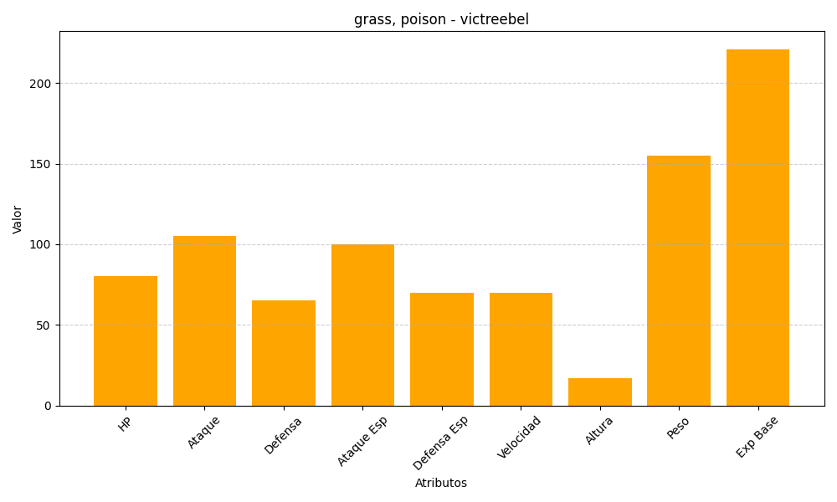
ID | Nombre | Tipo | HP | Ataque | Defensa | Ataque Especial | Defensa Especial | Velocidad | Altura | Peso | Experiencia Base
71 | victreebel | grass, poison | 80 | 105 | 65 | 100 | 70 | 70 | 17 | 155 | 221

